源数据
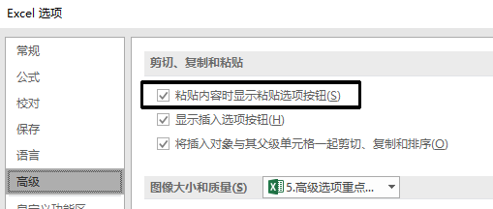
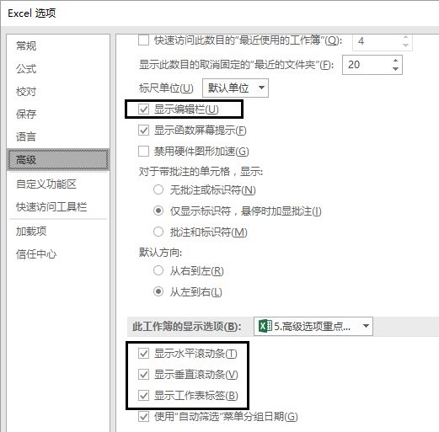
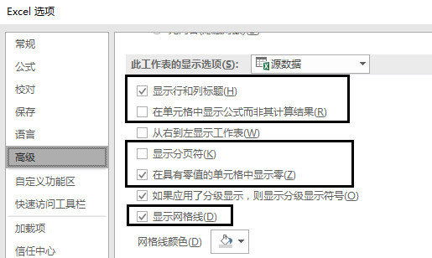
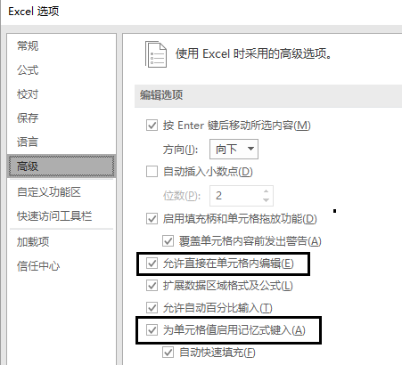
知识要点
细节很重要
单元格内编辑
为单元格值启用记忆式键入
粘贴内容显示粘贴选项
显示编辑栏
显示水平滚动条
显示垂直滚动条
显示工作表标签
显示行列标题
显示公式而不是结果
显示分页符
具有零值显示零
显示网格线

